Sheet1
x1 | x2 | x3 | α | Threshold | Yd,6
0.7 | 0.8 | 0.9 | 0.1 | -1 | 0

W14 | W15 | W24 | W25 | W34 | W35 | W46 | W56 | θ4 | θ5 | θ6
0.5 | 0.6 | 0.3 | 1.1 | -1 | 0.1 | -1.1 | -0.7 | 0.2 | 0.3 | 0.4

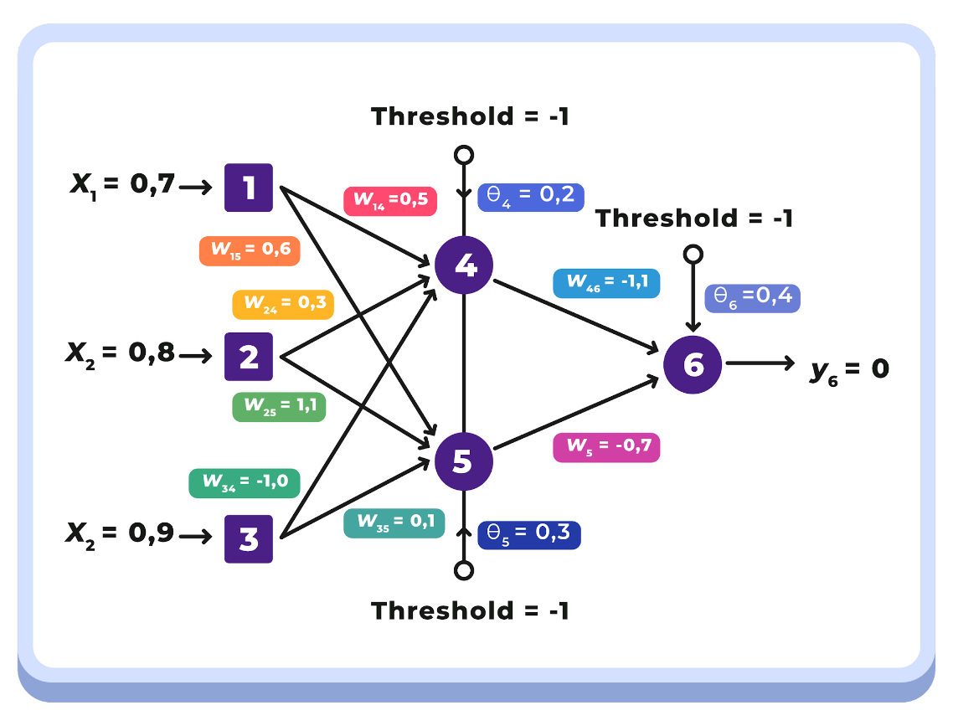
Y4 | 0.3751 | sigmoid(x1W14 + x2W24 + x3W34 - θ4)
Y5 | 0.7485 | sigmoid(x1W15 + x2W25 + x3W35 - θ5)
Y6 | 0.2079 | sigmoid(Y4W46 + Y5W56 - θ6)
e | -0.2079 | Yd,6 - Y6

Y4 | Y5 | Y6 | e
0.3751 | 0.7485 | 0.2079 | -0.2079

delta6 | -0.0342 | Y6(1 - Y6)e
del46 | -0.0013 | α x Y4 x δ6
del56 | -0.0026 | α x Y5 x δ6
del teta6 | -0.0034 | α x δ6

δ6 | ∇46 | ∇56 | ∇θ6
-0.0342 | -0.0013 | -0.0026 | -0.0034

delta4 | 0.0088 | Y4(1-Y4)δ6W46
delta5 | 0.0045 | Y5(1-Y5)δ6W56

δ4 | δ5
0.0088 | 0.0045

del w14 | 0.0006 | α x1 δ4 | del w15 | 0.0003 | α x1 δ5
del w24 | 0.0007 | α x2 δ4 | del w25 | 0.0004 | α x2 δ5
del w34 | 0.0008 | α x3 δ4 | del w35 | 0.0004 | α x3 δ5
del teta4 | -0.0009 | α x δ4 | del teta5 | -0.0005 | α x δ5

∇w14 | ∇w24 | ∇w34 | ∇θ4 | ∇w15 | ∇w25 | ∇w35 | ∇θ5
0.0006 | 0.0007 | 0.0008 | -0.0009 | 0.0003 | 0.0004 | 0.0004 | -0.0005

w14 | 0.5006 | W14 + ∇w14 | teta4 | 0.1991 | θ4 + ∇θ4
w15 | 0.6003 | W15 + ∇w15 | teta5 | 0.2995 | θ5 + ∇θ5
w24 | 0.3007 | W24 + ∇w24 | teta6 | 0.3966 | θ6 + ∇θ6
w25 | 1.1004 | W25 + ∇w25
w34 | -0.9992 | W34 + ∇w34
w35 | 0.1004 | W35 + ∇w35

w14 | w15 | w24 | w25 | w34 | w35 | θ4 | θ5 | θ6
0.5006 | 0.6003 | 0.3007 | 1.1004 | -0.9992 | 0.1004 | 0.1991 | 0.2995 | 0.3966

